Åtgångsberäknare
Ankarmassa
Åtgångsberäknare

INDATA

Ankarmassa | ONE, 300 ml

Infästningsgods | Gängstång M20

Borr- & infästningsdjup | 250 | [mm] | För valt infästningsgods rekommenderar ESSVE borrdjup 90 - 400 mm

Antal borrhål | 8

 |  |  |  |  |  | 
FÖRUTSÄTTNINGAR
För ankarmassa måste montageanvisningarna följas väldigt noggrant. Efter korrekt rengöring av borrhålet måste hålet fyllas från botten och upp med ankarmassa.

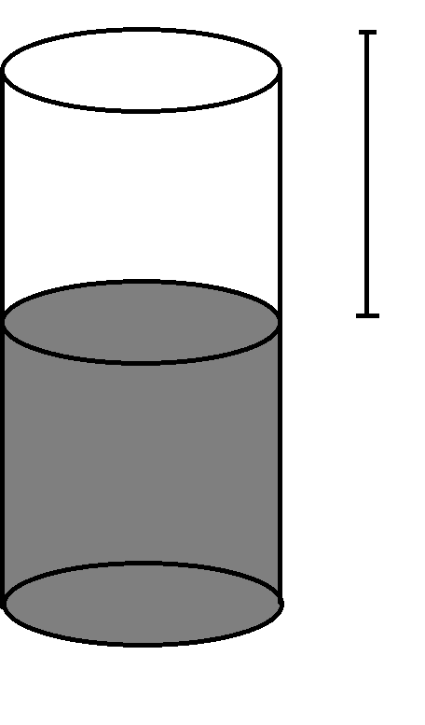
Det är viktigt att hålet blir helt utfyllt efter att infästningsgodset tryckts ner i hålet. En viss mängd ankarmassa ska spilla över annars är det stor risk att för lite massa har använts och hela montaget behövas göras om. Snåla därför inte med ankarmassa, en bra tumregel är att 2/3 av hålet ska fyllas, då hamnar man mellan "Optimal" och "Max." åtgång nedan. Optimal fyllnadsgrad är en teoretisk mängd som i praktiken kan vara svår att uppnå.

Spill från komponentblandning och rester i munstycket är inräknat i tubåtgången. |  |  |  |  |  |  | X

ESSVE rekommenderar att man utgår från maximal åtgång, dvs helt fyllda borrhål, om man inte har väldigt stor erfarenhet av montage med ankarmassa.

UTDATA

Borrdiameter |  |  |  | 24 | [mm]

 |  | Optimal |  | Max.
Åtgång ankarmassa per hål |  | 60 | - | 113 | [ml]
Antal tuber för samtliga hål |  | 2 | - | 4
Höjd X av ofyllt hål efter optimal fyllning |  | 118 |  |  | [mm]

